Sheet1
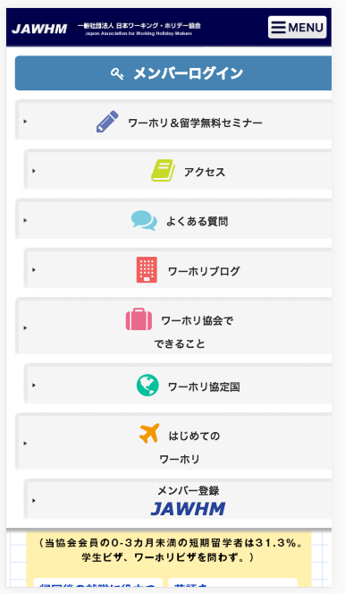
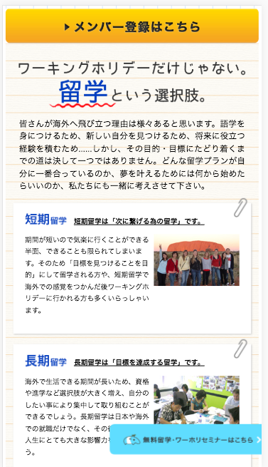

ＭＥＮＵの表示が間違っています
Menu thể hiện sai

リンク先を変更してください
/seminar
Thay đổi liên kết

